Carte 3.2
3.2 Évolution des effectifs des élèves des formations en lycée GT entre 1998 et 2018
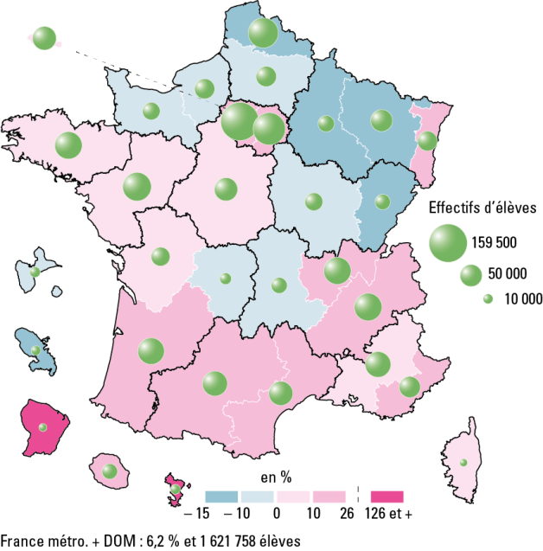

 |  |  |  | L’état de l’École 2019 © DEPP

Champ : France métropolitaine + DOM, public et privé, établissements sous tutelle du MEN (y compris Erea).
Source : MENJ-MESRI-DEPP.

Données | Effectifs 1998 | Effectifs 2018 | Evolution en %
MARTINIQUE | 11,522 | 9,772 | -15.2
LILLE | 115,430 | 99,438 | -13.9
NANCY-METZ | 60,216 | 52,640 | -12.6
REIMS | 33,087 | 29,308 | -11.4
BESANCON | 28,697 | 25,669 | -10.6
ROUEN | 48,984 | 44,269 | -9.6
DIJON | 38,411 | 35,243 | -8.2
CLERMONT-FERRAND | 30,027 | 27,647 | -7.9
LIMOGES | 15,916 | 14,658 | -7.9
AMIENS | 48,885 | 45,321 | -7.3
CAEN | 35,754 | 33,694 | -5.8
GUADELOUPE | 12,342 | 12,098 | -2.0
ORLEANS-TOURS | 57,494 | 59,119 | 2.8
RENNES | 78,635 | 81,558 | 3.7
PARIS | 58,098 | 61,266 | 5.5
POITIERS | 36,814 | 38,829 | 5.5
NANTES | 82,902 | 89,202 | 7.6
CORSE | 6,005 | 6,524 | 8.6
AIX-MARSEILLE | 65,788 | 71,825 | 9.2
LYON | 73,409 | 81,068 | 10.4
GRENOBLE | 74,625 | 83,567 | 12.0
STRASBOURG | 38,117 | 42,859 | 12.4
BORDEAUX | 65,987 | 77,194 | 17.0
VERSAILLES | 136,017 | 159,509 | 17.3
NICE | 41,449 | 49,030 | 18.3
CRETEIL | 96,849 | 114,676 | 18.4
TOULOUSE | 57,679 | 68,521 | 18.8
MONTPELLIER | 52,164 | 63,759 | 22.2
LA REUNION | 20,818 | 26,176 | 25.7
GUYANE | 3,002 | 6,809 | 126.8
MAYOTTE | 1,788 | 10,510 | 487.8
France métropolitaine + DOM * | 1,526,911 | 1,621,758 | 6.2

Figure 3.3
3.3 Répartition des lycéens selon leur origine sociale à la rentrée 2018 (en %)

 |  |  |  |  |  | L’état de l’École 2019 © DEPP
Lecture : en 2018, 42 % des lycéens en formation en série générale scientifique sont d'origine sociale très favorisée.
Champ : France métropolitaine + DOM, public et privé, établissements sous tutelle du MEN (y compris Erea).
Source : MENJ-MESRI-DEPP.

Données

 |  | Défavorisée | Moyenne | Favorisée | Très favorisée
Séries générales | Scientifique | 20 | 23 | 15 | 42
 | Économique et sociale | 26 | 27 | 14 | 33
 | Littéraire | 31 | 27 | 14 | 27
Séries technologiques | Services | 41 | 30 | 13 | 16
 | Production | 34 | 28 | 16 | 22
Total formations GT |  | 28 | 26 | 14 | 32

Champ : France métropolitaine + DOM, Public + Privé, MEN (y compris EREA).
Source : MENJ-MESRI-DEPP.

Figure 3.4
3.4 Évolution des langues vivantes étudiées 1 par les élèves de lycées GT (en %)

 |  |  |  |  |  |  |  |  | L’état de l’École 2019 © DEPP
1. Il s'agit du cumul des première, deuxième, ou troisième langues vivantes étudiées, ainsi que de toute autre modalité mise en place dans les académies.
Lecture : les quatre langues vivantes les plus étudiées au collège sont l'anglais, l'espagnol, l'allemand et l'italien.
Note : des informations sur les autres langues étudiées sont disponibles dans la version en ligne de la publication.
Champ : France métropolitaine + DOM, public et privé, établissements sous tutelle du MEN (y compris Erea).
Source : MENJ-MESRI-DEPP.

Données | 2005 | 2006 | 2007 | 2008 | 2009 | 2010 | 2011 | 2012 | 2013 | 2014 | 2015 | 2016 | 2017 | 2018
Anglais | 99.5 | 99.5 | 99.5 | 99.6 | 99.6 | 99.7 | 99.7 | 99.8 | 99.9 | 99.9 | 99.9 | 99.9 | 99.8 | 99.8
Espagnol | 63.2 | 64.1 | 64.6 | 65.2 | 65.2 | 66.3 | 68.0 | 70.6 | 72.0 | 72.4 | 73.0 | 73.4 | 73.5 | 73.5
Allemand | 23.0 | 22.0 | 21.7 | 21.4 | 21.7 | 22.0 | 22.2 | 22.0 | 21.5 | 21.1 | 20.9 | 20.8 | 20.6 | 20.6
Italien | 8.1 | 8.2 | 8.3 | 8.1 | 7.9 | 8.0 | 8.0 | 8.0 | 7.9 | 7.9 | 7.9 | 7.8 | 7.7 | 7.6
Chinois | 0.5 | 0.7 | 0.8 | 1.0 | 1.0 | 1.1 | 1.2 | 1.3 | 1.4 | 1.5 | 1.5 | 1.6 | 1.6 | 1.7
Portugais | 0.4 | 0.4 | 0.4 | 0.4 | 0.5 | 0.5 | 0.5 | 0.5 | 0.5 | 0.5 | 0.5 | 0.5 | 0.5 | 0.5
Arabe littéral | 0.3 | 0.3 | 0.3 | 0.3 | 0.3 | 0.4 | 0.4 | 0.4 | 0.4 | 0.4 | 0.4 | 0.4 | 0.5 | 0.5
Russe | 0.7 | 0.7 | 0.7 | 0.7 | 0.7 | 0.7 | 0.7 | 0.6 | 0.6 | 0.6 | 0.6 | 0.6 | 0.5 | 0.5
Langues régionales | 0.6 | 0.5 | 0.5 | 0.5 | 0.5 | 0.5 | 0.5 | 0.5 | 0.5 | 0.5 | 0.5 | 0.6 | 0.6 | 0.6
Autres (yc correspondance) | 0.9 | 1.0 | 1.1 | 1.1 | 1.2 | 1.2 | 1.3 | 1.3 | 1.3 | 1.2 | 1.2 | 1.2 | 1.2 | 1.2

